Hoja1


REPÚBLICA DOMINICANA
CUERPO ESPECIALIZADO EN SEGURIDAD FRONTERIZA TERRESTRE
(CESFronT)
“TODO POR LA PATRIA”
Relacion de Inventario en Almacen

Correspondiente al Trismetre junio-Diciembre 2022.
Fecha de Adquisicion | Fecha de Registro | Codigo Institucional | Descriscion de Activo o Bin. | Unidad de Med. | Codigo Unitario en RD$ | Valor en RD$ | Existencia
2022-12-31 | 2023-01-03 | CF-0001 | PAPEL 8 1/2X11 | RESMA | 235 | 11045.00 | 47
2022-12-31 | 2023-01-03 | CF-0002 | PAPEL 8 1/2X13 | RESMA | 345 | 13800.00 | 40
2022-12-31 | 2023-01-03 | CF-0003 | CLIP GRANDE | CAJITA | 50 | 1900.00 | 38
2022-12-31 | 2023-01-03 | CF-0004 | CLIP PEQUEÑOS | CAJITA | 26 | 936.00 | 36
2022-12-31 | 2023-01-03 | CF-0005 | CLIP ACOORD | CAJA | 160 | 2880.00 | 18
2022-12-31 | 2023-01-03 | CF-0006 | GOMAS BANDA | CAJITA | 39 | 1326.00 | 34
2022-12-31 | 2023-01-03 | CF-0007 | GRAPADORA GRANDE | UNIDAD | 3194.72 | 0.00 | 0
2022-12-31 | 2023-01-03 | CF-0008 | GRAPA GRANDE | CAJITA | 200 | 2800.00 | 14
2022-12-31 | 2023-01-03 | CF-0009 | GRAPADORA ESTANDAR | UNIDAD | 521.56 | 14603.68 | 28
2022-12-31 | 2023-01-03 | CF-0010 | GRAPA ESTANDAR | CAJITA | 62 | 2666.00 | 43
2022-12-31 | 2023-01-03 | CF-0011 | FOLDER 8 1/2X11 | CAJA | 300 | 11700.00 | 39
2022-12-31 | 2023-01-03 | CF-0012 | FOLDER 8 1/2X13 | CAJA | 480 | 20160.00 | 42
2022-12-31 | 2023-01-03 | CF-0013 | FELPAS DIF. COLORES 12/1 | DOCENA | 531 | 20178.00 | 38
2022-12-31 | 2023-01-03 | CF-0014 | FELPAS AZULES UNIBALL 207 | DOCENA | 2350 | 32900.00 | 14
2022-12-31 | 2023-01-03 | CF-0015 | LAPICEROS AZUL Y NEGRO 12/1 | DOCENA | 118 | 8378.00 | 71
2022-12-31 | 2023-01-03 | CF-0016 | LAPIZ DE CARBON | DOCENA | 79.28 | 3646.88 | 46
2022-12-31 | 2023-01-03 | CF-0017 | LIBRETAS RALLADA GRANDES 12/1 | UNIDAD | 63.6 | 1144.80 | 18
2022-12-31 | 2023-01-03 | CF-0018 | LIBRETAS RALLADA PEQUEÑA 12/1 | DOCENA | 60 | 2460.00 | 41
2022-12-31 | 2023-01-03 | CF-0019 | MARCADORES PERMANENTE DIF. COLORES | DOCENA | 448 | 12544.00 | 28
2022-12-31 | 2023-01-03 | CF-0020 | MARCADORES P/PIZARRA DIF. COLORES | DOCENA | 448 | 10752.00 | 24
2022-12-31 | 2023-01-03 | CF-0021 | RESALTADORES DIF COLORES | DOCENA | 500 | 15500.00 | 31
2022-12-31 | 2023-01-03 | CF-0022 | POSTIT 3X5 | UNIDAD | 92 | 1288.00 | 14
2022-12-31 | 2023-01-03 | CF-0023 | POSTIT 3X3 | UNIDAD | 39.64 | 713.52 | 18
2022-12-31 | 2023-01-03 | CF-0024 | SOBRE BLANCO TIPO CARTA 500/1 | CAJA | 1450 | 23200.00 | 16
2022-12-31 | 2023-01-03 | CF-0025 | SOBRE MANILA 8 1/2X11 | CAJA | 2100 | 39900.00 | 19
2022-12-31 | 2023-01-03 | CF-0026 | SOBRE MANILA 8 1/2X13 | CAJA | 3000 | 63000.00 | 21
2022-12-31 | 2023-01-03 | CF-0027 | ALMOADILLA PARA MAUSE | UNIDAD | 100 | 2100.00 | 21
2022-12-31 | 2023-01-03 | CF-0028 | CARTUCHO HP 954 NEGRO | UNIDAD | 3700 | 0.00 | 0
2022-12-31 | 2023-01-03 | CF-0029 | CARTUCHO HP 954 YELLOW | UNIDAD | 2600 | 0.00 | 0
2022-12-31 | 2023-01-03 | CF-0030 | CARTUCHO HP 954 CYAN | UNIDAD | 2600 | 0.00 | 0
2022-12-31 | 2023-01-03 | CF-0031 | CARTUCHO HP 954 MAGENTA | UNIDAD | 2600 | 0.00 | 0
2022-12-31 | 2023-01-03 | CF-0032 | CARTUCHO HP 951 NEGRO | UNIDAD | 3500 | 0.00 | 0
2022-12-31 | 2023-01-03 | CF-0033 | CARTUCHO HP 951 YELLOW | UNIDAD | 2500 | 0.00 | 0
2022-12-31 | 2023-01-03 | CF-0034 | CARTUCHO HP 951 CYAN | UNIDAD | 2500 | 0.00 | 0
2022-12-31 | 2023-01-03 | CF-0035 | CARTUCHO HP 951 MAGENTA | UNIDAD | 2500 | 0.00 | 0
2022-12-31 | 2023-01-03 | CF-0036 | TONER 85 A NEGRO | UNIDAD | 8150 | 65200.00 | 8
2022-12-31 | 2023-01-03 | CF-0037 | TONER 19A NEGRO | UNIDAD | 8200 | 114800.00 | 14
2022-12-31 | 2023-01-03 | CF-0038 | TONER 17 A NEGRO | UNIDAD | 7300 | 102200.00 | 14
2022-12-31 | 2023-01-03 | CF-0039 | TONER 35 A NEGRO | UNIDAD | 8100 | 56700.00 | 7
2022-12-31 | 2023-01-03 | CF-0040 | CARTUCHO HP 901 NEGRO | UNIDAD | 2200 | 0.00 | 0
2022-12-31 | 2023-01-03 | CF-0041 | CARTUCHO HP 901 TRICOLOR | UNIDAD | 3960 | 0.00 | 0
2022-12-31 | 2023-01-03 | CF-0042 | CARTUCHO HP 670 XL NEGRO | UNIDAD | 2300 | 0.00 | 0
2022-12-31 | 2023-01-03 | CF-0043 | CARTUCHO HP 670 XL CYAN | UNIDAD | 2300 | 0.00 | 0
2022-12-31 | 2023-01-03 | CF-0044 | CARTUCHO HP 670 XL YELLOW | UNIDAD | 2300 | 0.00 | 0
2022-12-31 | 2023-01-03 | CF-0045 | CARTUCHO HP 670 XL MAGENTA | UNIDAD | 2300 | 0.00 | 0
2022-12-31 | 2023-01-03 | CF-0046 | CINTA ADHESIVA | UNIDAD | 96.36 | 4432.56 | 46
2022-12-31 | 2023-01-03 | CF-0047 | DISPENSADOR D CINTA | UNIDAD | 338 | 4394.00 | 13
2022-12-31 | 2023-01-03 | CF-0048 | CORRECTORES LIQUIDO | UNIDAD | 82 | 1968.00 | 24
2022-12-31 | 2023-01-03 | CF-0049 | PILA TRIPLE A | UNIDAD | 60 | 2640.00 | 44
2022-12-31 | 2023-01-03 | CF-0050 | PILA DOBLE A | UNIDAD | 60 | 1800.00 | 30
2022-12-31 | 2023-01-03 | CF-0051 | TIJERA | UNIDAD | 60 | 1740.00 | 29
2022-12-31 | 2023-01-03 | CF-0052 | SACA GRAPA | UNIDAD | 40 | 1080.00 | 27
2022-12-31 | 2023-01-03 | CF-0053 | SACA PUNTA | UNIDAD | 11.8 | 70.80 | 6
2022-12-31 | 2023-01-03 | CF-0054 | TINTA EPSON COLORES DIVERSOS | UNIDAD | 910 | 19110.00 | 21
2022-12-31 | 2023-01-03 | CF-0055 | ANBIENTADORES | DOCENA | 1440 | 25920.00 | 18
2022-12-31 | 2023-01-03 | CF-0056 | BAYGON | DOCENA | 2700 | 43200.00 | 16
2022-12-31 | 2023-01-03 | CF-0057 | REPELENTE | UNIDAD | 218 | 0.00 | 0
2022-12-31 | 2023-01-03 | CF-0058 | ESCOBAS PLASTICA CON PALO | DOCENA | 2173 | 23903.00 | 11
2022-12-31 | 2023-01-03 | CF-0059 | ESCOBILLAS PARA INODOROS | UNIDAD | 90 | 4680.00 | 52
2022-12-31 | 2023-01-03 | CF-0060 | FUNDAS PLASTICAS 55GL | FARDO | 950 | 38950.00 | 41
2022-12-31 | 2023-01-03 | CF-0061 | FUNDAS PLASTICAS 30GL | FARDO | 650 | 24700.00 | 38
2022-12-31 | 2023-01-03 | CF-0062 | MANITOS LIMPIAS | GALON | 1380 | 57960.00 | 42
2022-12-31 | 2023-01-03 | CF-0063 | ACIDOS MURIATICOS | CAJA 6/1 | 2450 | 46550.00 | 19
2022-12-31 | 2023-01-03 | CF-0064 | CLORO | CAJA 6/1 | 1200 | 46800.00 | 39
2022-12-31 | 2023-01-03 | CF-0065 | JABON PARA MANO | GALON | 650 | 17550.00 | 27
2022-12-31 | 2023-01-03 | CF-0066 | MISTOLIN | CAJA 6/1 | 1260 | 36540.00 | 29
2022-12-31 | 2023-01-03 | CF-0067 | PINOL | CAJA 6/1 | 1665 | 48285.00 | 29
2022-12-31 | 2023-01-03 | CF-0068 | DECALIN | GALON | 450 | 26100.00 | 58
2022-12-31 | 2023-01-03 | CF-0069 | PENETRANTE | UNIDAD | 475 | 29450.00 | 62
2022-12-31 | 2023-01-03 | CF-0070 | VASO PLASTICO # 10 PARA TOMAR AGUA | PAQUETE | 90 | 8370.00 | 93
2022-12-31 | 2023-01-03 | CF-0071 | GUANTE PARA LIMPIEZA | DOCENA | 1950 | 37050.00 | 19
2022-12-31 | 2023-01-03 | CF-0072 | FARDO DE PAPEL HIGUIENICO | FARDO | 1250 | 63750.00 | 51
2022-12-31 | 2023-01-03 | CF-0073 | DISPENSADOR DE PAPEL | UNIDAD | 1950 | 0.00 | 0
2022-12-31 | 2023-01-03 | CF-0074 | BOMBILLO 40W BAJO CONSUMO | DOCENA | 1750 | 106750.00 | 61
2022-12-31 | 2023-01-03 | CF-0075 | PALA PLASTICA PARA BASURA | UNIDAD | 175 | 11025.00 | 63
2022-12-31 | 2023-01-03 | CF-0076 | PIEDRA AMBIENTADORA | CAJA 40/1 | 2600 | 44200.00 | 17
2022-12-31 | 2023-01-03 | CF-0077 | FARDO DE SERVILLETAS 10/1 | FARDO | 1250 | 72500.00 | 58
2022-12-31 | 2023-01-03 | CF-0078 | FARDO DE PAPEL TOALLA 6/1 | FARDO | 2600 | 153400.00 | 59
2022-12-31 | 2023-01-03 | CF-0079 | DISPENSADOR DE PAPEL TOALLA | UNIDAD | 3500 | 0.00 | 0
2022-12-31 | 2023-01-03 | CF-0080 | SACO DETERGENTES | SACO | 1400 | 71400.00 | 51
2022-12-31 | 2023-01-03 | CF-0081 | SUAPER | UNIDAD | 256 | 13824.00 | 54
2022-12-31 | 2023-01-03 | CF-0082 | RASTRILLOS METAL | UNIDAD | 700 | 0.00 | 0
2022-12-31 | 2023-01-03 | CF-0083 | BRILLO VERDE PARA FREGAR | DOCENA | 418 | 4598.00 | 11
2022-12-31 | 2023-01-03 | CF-0084 | BRILLO GRUESO | DOCENA | 512 | 6656.00 | 13
2022-12-31 | 2023-01-03 | CF-0085 | CEPILLO DE PARED | UNIDAD | 80 | 3120.00 | 39
2022-12-31 | 2023-01-03 | CF-0086 | ESCOBILLONES | UNIDAD | 450 | 4950.00 | 11
2022-12-31 | 2023-01-03 | CF-0087 | DESGRAASANTE | GALON | 450 | 10350.00 | 23
2022-12-31 | 2023-01-03 | CF-0088 | ALCOHOL | GALON | 1250 | 38750.00 | 31
2022-12-31 | 2023-01-03 | CF-0089 | DISPENSADOR DE JABON LIQUIDO | UNIDAD | 1500 | 0.00 | 0
2022-12-31 | 2023-01-03 | CF-0090 | ZAFACONES CON TAPA PARA BASURA | UNIDAD | 825 | 21450.00 | 26
2022-12-31 | 2023-01-03 | CF-0091 | ZAFACONES PARA COCINA | UNIDAD | 1850 | 25900.00 | 14
2022-12-31 | 2023-01-03 | CF-0092 | ZAFACONES DE BASURA PARA OFICINA | UNIDAD | 295 | 9735.00 | 33
2022-12-31 | 2023-01-03 | CF-0093 | CUBETAS PLASTICA 16GL | UNIDAD | 350 | 11200.00 | 32
2022-12-31 | 2023-01-03 | CF-0094 | CUBETAS CON EXPRIMIDOR DE 30LT | UNIDAD | 5800 | 75400.00 | 13
2022-12-31 | 2023-01-03 | CF-0095 | JABON LIMPIOR | PAQUETE 5/1 | 472 | 24072.00 | 51
2022-12-31 | 2023-01-03 | CF-0096 | RASTRILLOS PLASTICOS | UNIDAD | 450 | 6750.00 | 15

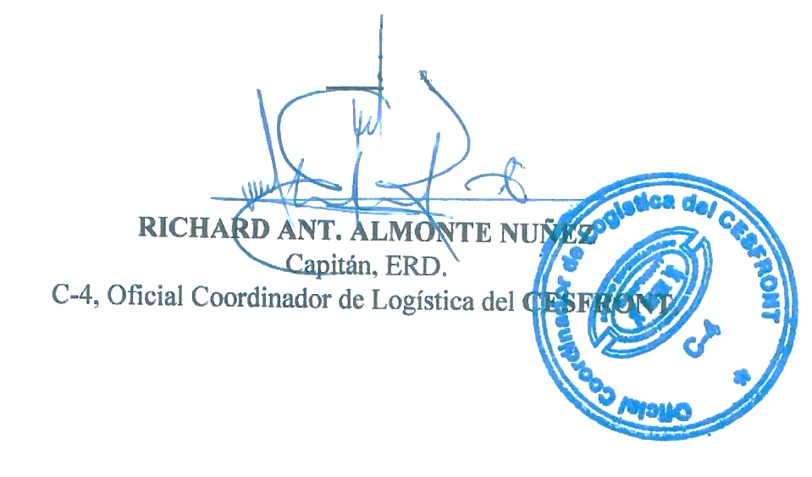

RICHARD A. ALMONTE NUÑEZ.
Capitán Contador, ERD.
C-4. Oficial Coordinador de Logistica del CESFRONT.

